květen
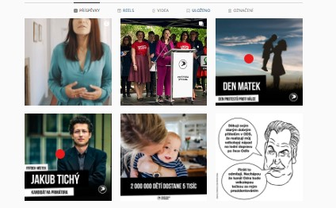
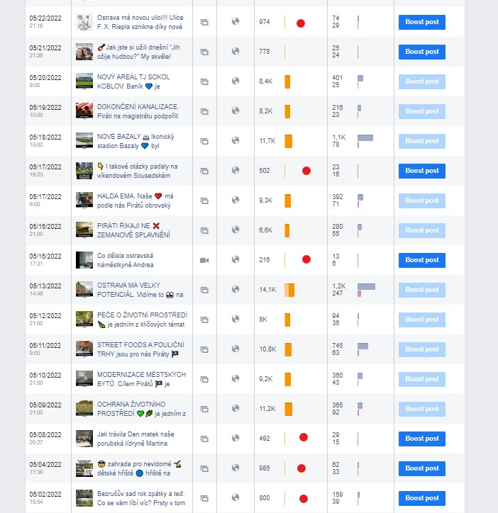
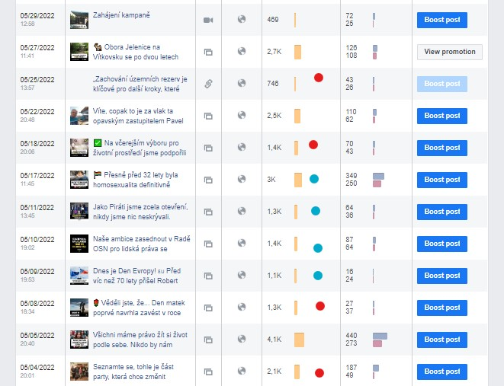
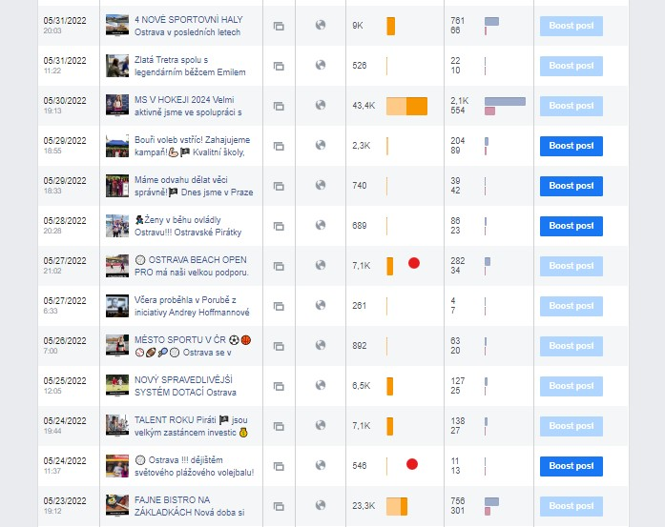
 | cena/jednotku | počet | celkem | poznámka
Denní report z monitoringu médií | 200 | 4 | 800
Denní report z monitoringu sociálních sítí | 200
Účast na poradách MO | 500 | 8 | 4000
Účast na schůzkách s členy KS, PKS, MO apod. | 500 | 8 | 4000 | 2x VŠ, 2x KS, 4x CVŠ
FB - autorský post | 800 | 12 | 9600 | přehled v printscreenech, • autorský post, • repost
FB - repost | 200 | 4 | 800 | přehled v printscreenech, • autorský post, • repost
Instagram - autorský post | 800 | 2 | 1600 | přehled v printscreenech, • autorský post, • repost
Instagram - repost | 200 |  | 0 | přehled v printscreenech, • autorský post, • repost
Web - TZ, rozhovory, články | 900 | 3 | 2700
Vytvoření rámcového měsíčního mediaplánu do 7. dne v měsíci | 500 |  | 0
Grafické práce | 400 | 2 | 800 | hodinová sazba/počet hod
Produkční práce | 200 | 5 | 1000 | zajištění a produkce focení Humans (hodinová sazba/počet hod)
Schválení a úpravy grafického výstupu z generátoru (opakovaná komunikace) | 200 | 8 | 1600 | FM, Český Těšín, Ostrava, Bílovec
Tvorba obsahu do mediálního newsletteru | ???

Celkem květen |  |  | 26900

duben
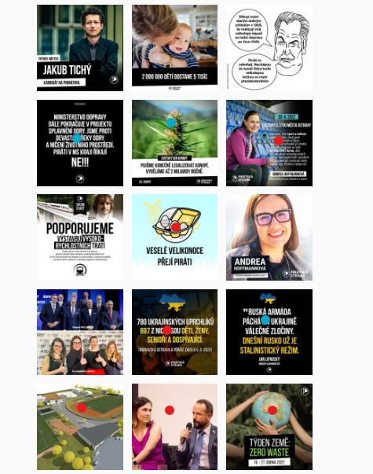
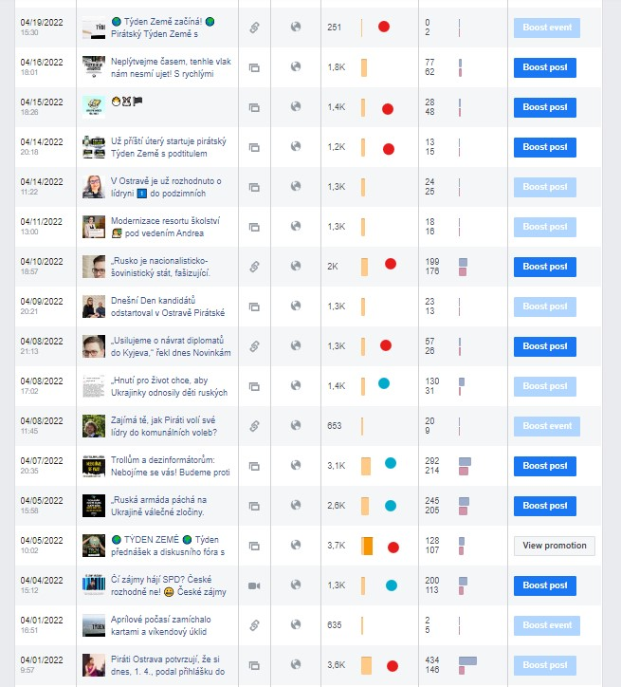
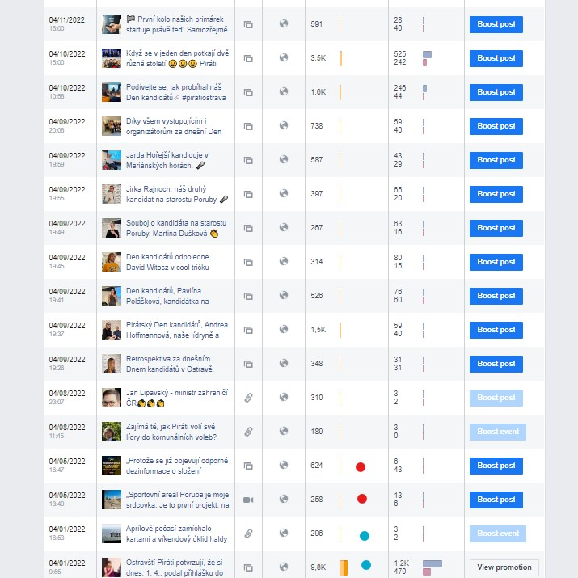
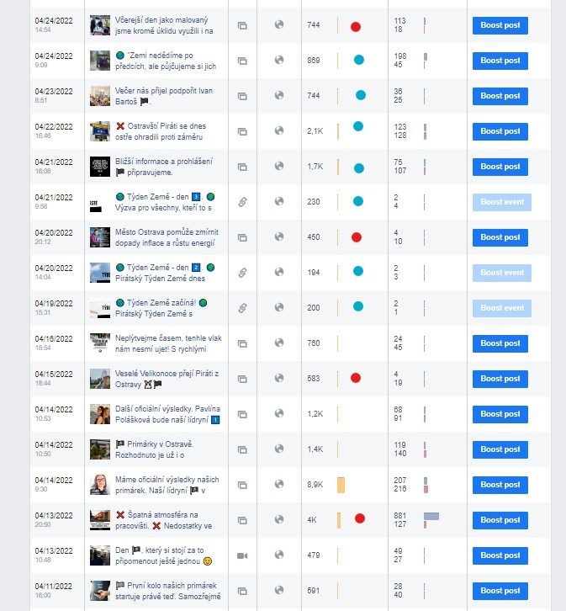
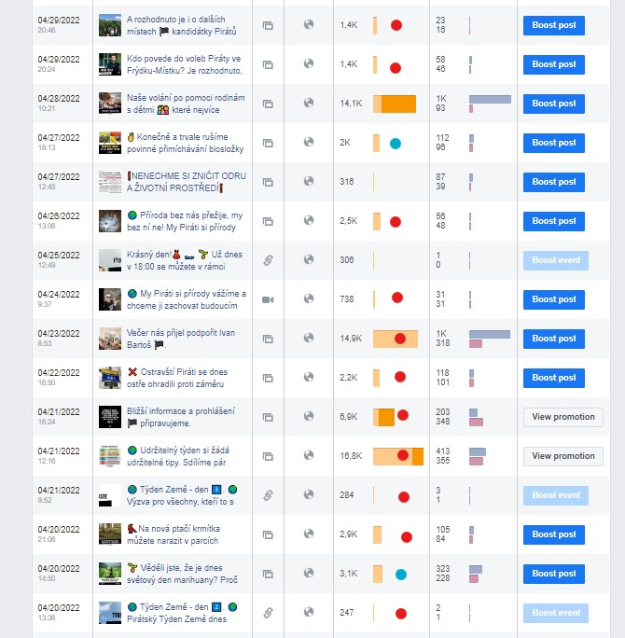
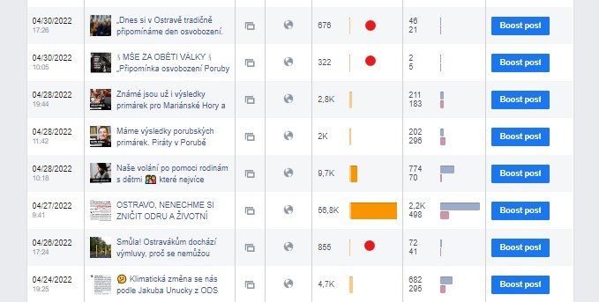
 | cena/jednotku | počet | celkem
Denní report z monitoringu médií | 200 | 6 | 1200
Denní report z monitoringu sociálních sítí | 200 | 4 | 800
Účast na poradách MO | 500 | 7 | 3500
Účast na schůzkách s členy KS, PKS, MO apod. | 500 | 8 | 4000 | 2x VŠ, 2x KS, 4x CVŠ
FB - autorský post | 800 | 27 | 21600 | přehled v printscreenech, • autorský post, • repost
FB - repost | 200 | 15 | 3000 | přehled v printscreenech, • autorský post, • repost
Instagram - autorský post | 800 | 6 | 4800 | přehled v printscreenech, • autorský post, • repost
Instagram - repost | 200 | 3 | 600 | přehled v printscreenech, • autorský post, • repost
Web - TZ, rozhovory, články | 900 | 4 | 3600
Vytvoření rámcového měsíčního mediaplánu do 7. dne v měsíci | 500 | 1 | 500
Grafické práce | 400 | 5 | 2000 | 3x FM, 2x Martin
Tvorba obsahu do mediálního newsletteru | ??? | 1

Celkem duben |  |  | 45600

